Perbandingan
METRIK | APRIORI | FP-GROWTH | PERBEDAAN
Waktu Eksekusi (detik) | 0.04 | 1.55 | 3775.0%
Jumlah Rule Ditemukan | 8 | 203 | 2437.5%
Rata-rata Akurasi | 0.6667 | 0.908 | 36.2%
Rata-rata Lift | 2.2222 | 6.8247 | 207.1%
Min Support | 0.2 | 0.2 | 0.0%
Min Confidence | 0.5 | 0.5 | 0.0%

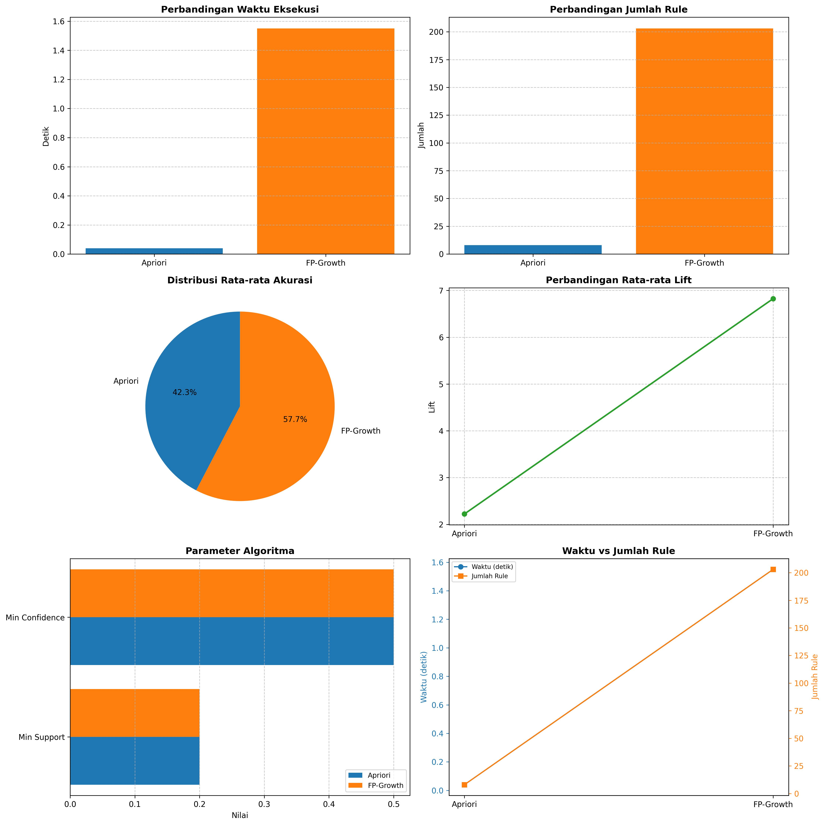
ANALISIS:
 |  |  |  | 1. FP-Growth umumnya lebih cepat daripada Apriori untuk dataset besar
 |  |  |  | 2. Jumlah rule yang dihasilkan tergantung pada min support dan confidence
 |  |  |  | 3. Lift > 1 menunjukkan hubungan positif antar item
 |  |  |  | 4. Akurasi tinggi menunjukkan rule yang dihasilkan lebih reliable

